Legenda
OPIS PRZYKŁADOWYCH SCENARIUSZY

 | Scenariusz 1 |  |  |  |  | Scenariusz 5 |  | Scenariusz 8
 | Dane z procesów uruchomionych przed datą migracji z datą wejścia w życie przed datą migracji |  |  |  |  | Dane z procesów uruchomionych przed datą migracji z datą wejścia w życie po uruchomieniu CSIRE |  | Dane z procesów uruchomionych w dniu migracji z datą wejścia w życie po uruchomieniu CSIRE


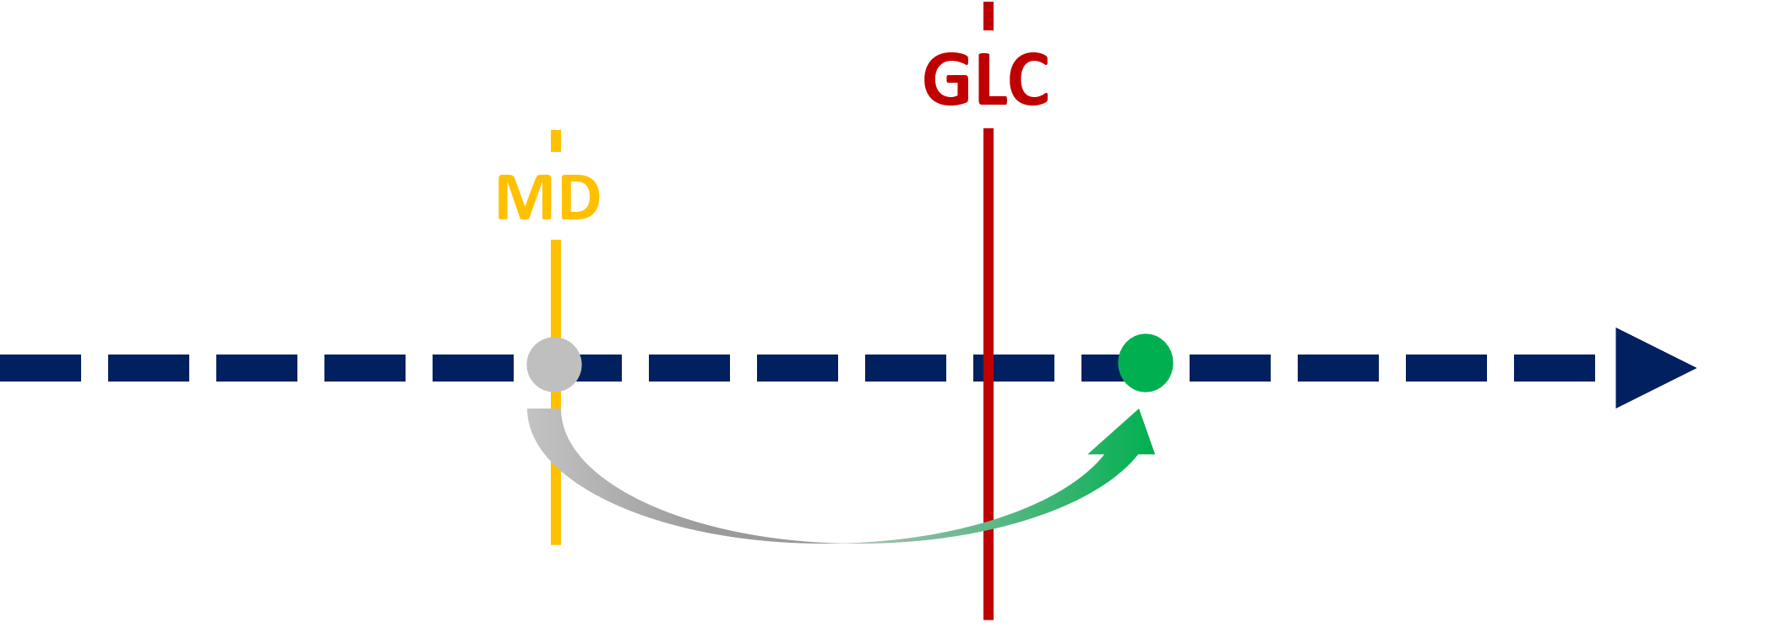

 |  | WYKAZ SKRÓTÓW
 |  | AC | Po przystąpieniu do CSIRE |  | AC - After joining CSIRE
 |  | AM | Po Migracji |  | AM - After Migration
 |  | BC | Przed przystąpieniem do CSIRE |  | BC - Before joining CSIRE
 |  | BM | Przed Migracją |  | BM - Before Migration
 |  | GLW | Dzień przystąpienia do CSIRE |  | GLW - Go Life Window
 |  | MD | Data Migracji |  | MD - Migration Date

 |  | Lp. |  | STOSOWANY MECHANIZM
 |  | 1 |  | Data wejścia w życie procesu powinna być odwzorowana we Wsadzie inicjalnym |  |  | 1 The effective date of the process should be mapped in the Initial Input
 |  | 2 |  | Korekta stanu faktycznego w ramach Zasilania Uzupełniającego |  |  | 2 Correction of the facts in the catching up of the migration Delta
 |  | 3 |  | Zgłoszenie procesu po przystąpieniu do CSIRE |  |  | 3 Notification of the process after joining CSIRE

